상품제안서
피젯 스피너 LED 볼펜 | 상품코드: S47655

 |  |  |  |  |  |  | 02-713-8555 | www.synergygift.co.kr
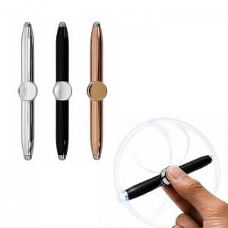

【상세/제작정보】 | <span style="font-size: 14pt;">1. 피젯스피너 겸용 LED 볼펜</span><br><span style="font-size: 14pt;">2. 부드러운 필기감</span><br><span style="font-size: 14pt;">3. 고급스러운 소재로 향샹된 내구성</span>

【인쇄/포장옵션】 | 레이저, UV DTF컬러인쇄 / 포장지포장

【공급단가】 | 수량 | 100~ | 300~ | 500~ | 1,000~ | 3,000~
*VAT별도 | 단가 | 2,990원 | 2,920원 | 2,820원 | 2,690원 | 2,590원

【상품 URL】 | https://www.synergygift.co.kr:443/src/goods_detail.php?gdno=47655

